Escalonamento
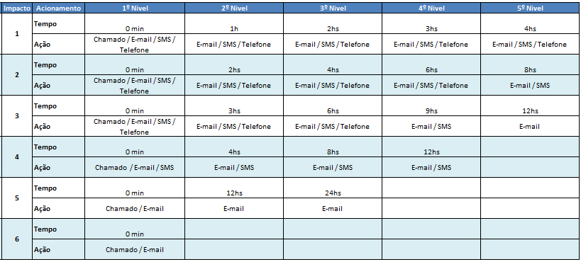
Nível | Nome | Ocupação | Telefone Comercial | Telefone Celular | E-mail
1º | Carlos Tomé | Consultor BI | 11 4313 2811 |  | carlos.tome@terceiros.net.com.br
2º | Ailton de Oliveira | Consultor BI | 11 4313 2815 |  | Ailton.Oliveira@terceiros.net.com.br
3º | Rafael Mussolini | Ponto Focal BI financeiro |  |  | Rafael.Sanchez@terceiros.net.com.br
4º | Sandra Mendes dos Santos | ADM | 114313-4908 |  | fabio.sesma@net.com.br;
5º | Fabio Sesma fabio | ADM | 114313-4908 |  | sandra.mendes@net.com.br
*Obrigatório um responsável NET no escalonamento.

Caixa de Chamado no CA |  | ONGOING BI FINANCEIRO
Categorização para abertura de chamado |  | SISTEMAS.BI FINANCEIRO.FALHA NA CARGA.FALHA NA CARGA
 | Exemplo: | INFRAESTRUTURA | PCP | CONTROL-M | INDISPONIBILIDADE DO CONTROL M SERVER

Fluxo de Execução
Fluxo de Execução
 | Exemplo Fluxo de execução
JOB-1
JOB-8

JOB-2
JOB-9

JOB-3
JOB-4

JOB-5

JOB-6

JOB-7

